상품제안서
텀스 스포츠 이중진공 스텐텀블러 | 상품코드: S20510

 |  |  |  |  |  |  | 02-713-8555 | www.synergygift.co.kr
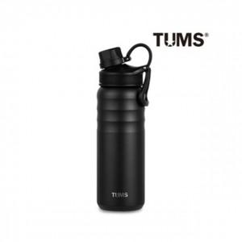

【상세/제작정보】

【인쇄/포장옵션】 | 실크, 레이저, 풀칼라 / 포장지포장

【공급단가】 | 수량 | 50~ | 100~ | 300~ | 500~ | 1,000~
*VAT별도 | 650ml | 15,600원 | 14,600원 | 14,000원 | 13,800원 | 13,500원
 | 500ml | 13,300원 | 12,800원 | 12,300원 | 12,100원 | 11,900원

【상품 URL】 | https://www.synergygift.co.kr:443/src/goods_detail.php?gdno=20510

